画面遷移図
装備

ホーム
マップ
バトル
タイトル
リザルト

ポーズ

マップ
メニュー：
メニューを開き、ホームや装備画面に遷移するためのボタンを表示させる
キャラクター：
プレイヤーの操作キャラクターを表す。
現在いるマスに移動する。
メニュー

マス：
マップ上に存在するプレイヤーの進路を表したもの。
色ごとにマスの内容が変わり、
緑：ストーリー進行の会話マス
紫：敵との戦闘が始まるバトルマス
灰：まだ未到達のマス
赤：その章を終了させる
ボスと戦闘するマス
になる

バトル
タイムライン：
次に誰が行動するかを示す。
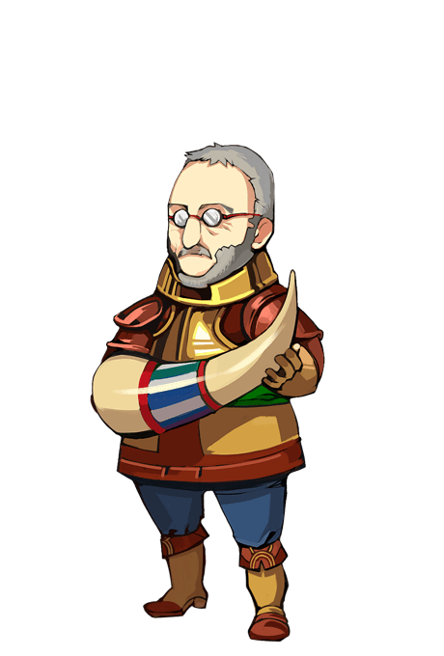
 |  |  | メニュー
HP,SPゲージ：
キャラクターのHPとSPが表示される。

味方キャラ：
1パーティあたり1～3体まで編成できる。

バフ,デバフアイコン：
バフなら赤、デバフなら青で特定のマークが表示される。
補足 HP,SPゲージについて
HPゲージ：キャラクターの体力を表す。
このゲージが尽きると、キャラクターはその
戦闘には参加できなくなる。
SPゲージ：各キャラクターはこのゲージを消費して技を
使用できる。
ゲージの残量が少ないと強力な技が
使えなくなる。

こうげき | とくしゅ | アイテム

敵キャラ：
バトルマス、ボスマスに登場する
基本は3体編成で出現するが、ボスマスでの戦闘では1体だけ出現することもある。
コマンド：
バトル中にコマンドを選択することでプレイヤーは行動する。
戦う：技を選択して敵にダメージを与えたり、味方を強化する。
防御：攻撃を防ぐことで、受けるダメージを減らす。
道具：アイテムを使用して状況を立て直す。

ストーリー
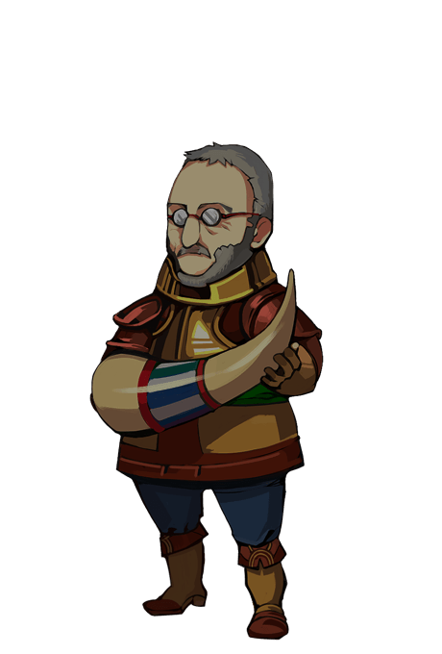
キャラクター：
会話をしているキャラクター。
話しているキャラクターと違い、話していないキャラクターは明度が下がる。
会話 メニュー | メニュー
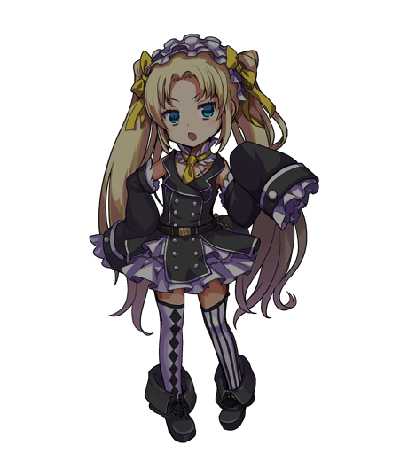
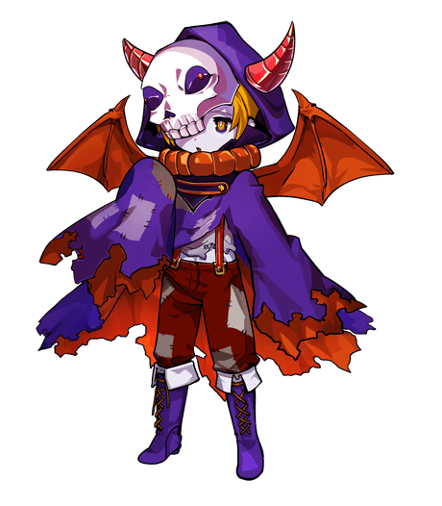

豪鬼


セリフ

会話メニューボタン：
会話イベント中にオートモード、スキップなどの項目を開く。
セリフ枠：
下の枠はキャラクターのセリフ。
上の小さい枠は話しているキャラクターの名前が表示される。

装備
上昇値
装備品１
装備品２
装備品３
．
．
メニュー

現在の能力値
※上昇量含む

キャラ名

装備の説明文

装備名枠：
装備名が表示される。
装備中のものには「Ε」がついている。
キャラクター1人につき2つまで装備可能。

ポーズ
 | ポーズ

続ける |  | ホームに戻る

背景はバトル中の様子が透けて表示されている。

リザルト
クリア または 失敗

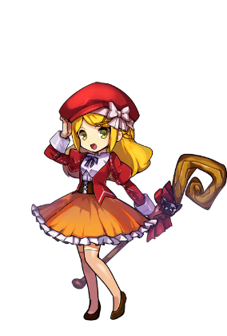
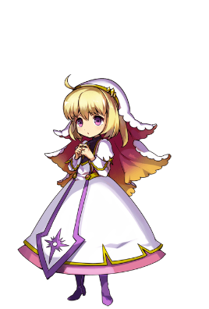
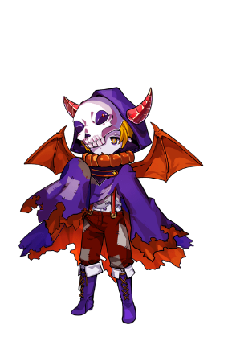

編成しているパーティーメンバーが表示される。

ホームに戻る | マップに戻る

獲得報酬

